ficha clinica p1
FICHA CLĺNICA DE SARCOMA DE KAPOSI

MINISTÉRIO DA SAÚDE |  |  |  | Pag 1
Unidade Sanitária:
Abertura da Ficha Clínica Data:____/____/______ Realizado por:_____________________________
Republica de Moçambique

IDENTIFICAÇÃO NID ______________
Nome:____________________________________________ |  | Data de Nasc.:___/__/_____ | Estado Civil: Solteiro(a)□ Casado(a)□ Separado(a)□ Viuvo(a)□
Apelido:___________________________________________ |  | Idade:________ | Raca_____________________
Morada:___________________________________________ |  | Sexo: Mas □ Fem □ | Data última Menstruação___/___/____
Telefone:__________________________________________ |  | Natural de:___________________________________________ | Gravidez: Sim □ Não □

REFERÊNCIA
Referido de:________________________________________ |  |  | TARV: Sim □ Não □ Data de inicio:___/___/_____
Serologia ao HIV: Positivo □ Negativo □ |  | Data de diagnostico:__/__/___ | Esquema terapéutico___________________

DIAGNÓSTICO SARCOMA DE KAPOSI
Data de diagnóstico:____/____/______ |  | Clinico □ Biópsia □ Broncoscopia □ Toracocentese □ Endoscopia Alta □ Colonoscopia □
Percebeu as lesões ha:____________ |  | Dias □ Meses □ Anos □

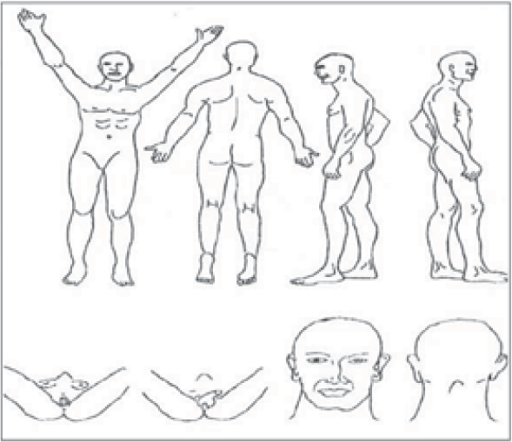
QUADRO CLÍNICO:
Peso:_______Kg Altura:_______cm Superficie corporal:______m
Localização:
Cutânea: _______________________________ (figura 1)
Mucosa:
Cavidade oral: Palato □ Língua □ Gengiva □ Jugal □
Outras: Conjuntiva □ Nasal □
Vísceras:
Pulmão □ Pleura □ Pericardio □ Tubo Digestivo □
Ganglionar:
Cadeia Cervical □ Axilar □ Inguinal □
Forma Clínica:
Mancha □ Placa □ Nodular □ Vegetante □
Verrucosa □ Úlcera □ Ganglionar □
Linfedema:
Face □ Membros superiores □ Membros inferiores □ Genitais □

ESTADIAMENTO do SK:
Lesões | Sintomas | Indice de Karnofsky

Resumo Estadiamento:

Outras doenças associadas:
Tuberculose Anemia Infecção bacteriana
Outras _________________________________________________________________________________

 |  |  |  |  |  |  | T0 | Na pele
 |  |  |  |  |  |  | Lesões reduzidas | e/ou Gánglios Linfáticos
 |  |  |  |  |  |  |  | e/ou Doença oral limitada

 |  |  |  |  |  |  | T1 | Com edema ou uleração
 |  |  |  |  |  |  | Lesões estensas | SK oral vasto
 |  |  |  |  |  |  |  | SK Gastrointestinal
 |  |  |  |  |  |  |  | SK Outras visceras

 |  |  |  |  |  |  | S0 | Sem história de IO
 |  |  |  |  |  |  | Sem Sintomas | Sem história candidiase oral
 |  |  |  |  |  |  |  | Indice de Karnofsky >70
 |  |  |  |  |  |  |  | Sem sintomas "B"

 |  |  |  |  |  | Republica de Moçambique | S1 | Com história de IO
 |  |  |  |  |  |  | Com Sintomas | Com história candidiase oral
 |  |  |  |  |  |  |  | Indice de Karnofsky <70
 |  |  |  |  |  |  |  | Presença de sintomas "B"
 |  |  |  |  |  |  |  | Doenças relacionadas c/ HIV

 |  |  |  |  |  |  |  |  |  |  | *Sintomas "B": Febre inexplicável, suores nocturnos, perdas de peso >10% ou diareias >2 semanas

 |  |  |  |  | 100 | Nenhuma evidencia da doenca
 |  |  |  |  | 90 | Pode fazer actividade normal,sinais ou sintomasmenores de doenca
 |  |  |  |  | 80 | Actividade normal com esforco,e alguns sinais e sintomas da doenca
 |  |  |  |  | 70 | Incapaz de realizar uma actividade de trabalho normal
 |  |  |  |  | 60 | Precisa de assistencia ocasional mas pode cuidar de si mesmo para a maioria das necessidades
 |  |  |  |  | 50 | Precisa de assistencia mas pode cuidar de si mesmo para a maioria das necessidades
 |  |  |  |  | 40 | Incapaz,precisa de cuidados especiais de assistencia
 |  |  |  |  | 30 | Sveramente incapacitado,precisa-se hospitalizacao
 |  |  |  |  | 20 | Muito doente,hospitalizacao necessaria,tratamento activo de suporte necessario
 |  |  |  |  | 10 | Moribundo
 |  |  |  |  | 0 | Morte

 |  |  |  |  | IMC (Índice de Massa Corporal)

 |  |  |  |  | IMC = Peso em Kg / (Altura em metros x Altura em metros)
 |  |  |  |  | Exemplo: Uma pessoa de 1,70m e 85kg, tem um IMC = 29,4 (85/(1,7*1,7))

 |  |  |  |  |  |  |  |  | □ T0S0 | Bom prognóstico
 |  |  |  |  |  |  |  |  | □ T1T0 | Sobre vida superior a 3 anos respectivamente de 88%, 80%, 81%, CD 4≥ 200 cel/mm3
 |  |  |  |  |  |  |  |  | □ T0S1

 |  |  |  |  |  |  |  |  | □ T1S1 | Pobre prognóstico
 |  |  |  |  |  |  |  |  |  | Sobre vida superior a 3 anos de 53% (77% se não existirem lesões pulmonares e 46% com lesões pulmonares) CD4 ≤ 200 cel/mm3

